유저정보(고객)
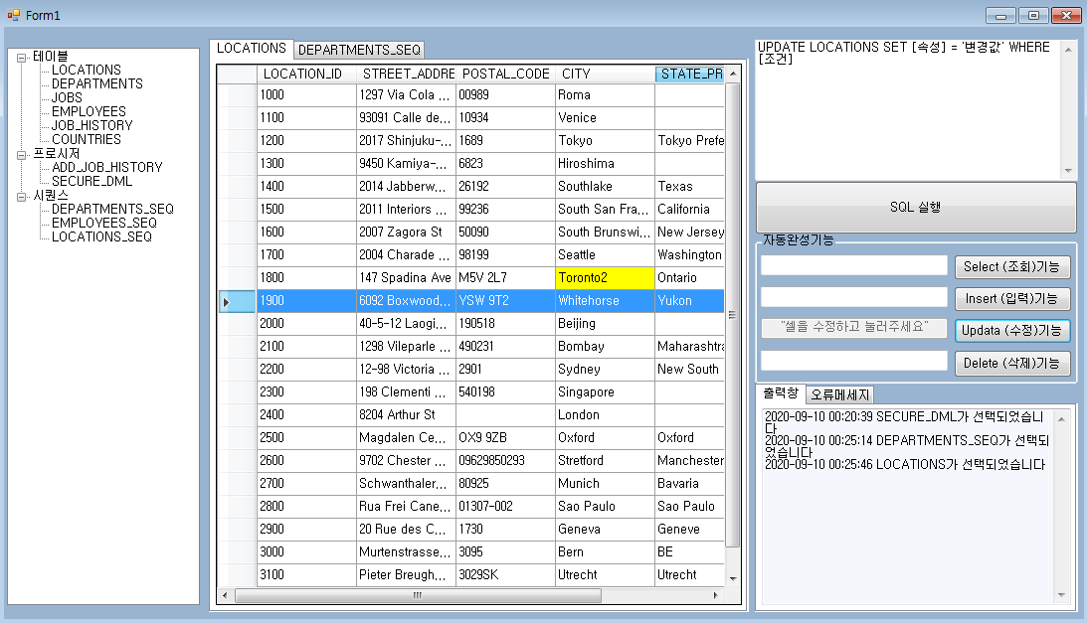
다른 테이블에서 가져온 것
다른 테이블에서 연산되어 들어옴
WHERE, 서브쿼리 조건검색
현재 테이블에서 고유생성
테이블명 | 유저정보
사용처 | 회원가입, 로그인, 회원정보수정
권한 | Input:고객, 본사

열머리 column | ROWNUM | index [PrimaryKey] | 유저형태 (관리자:0, 유저:1,블랙리스트:44, 탈퇴:99) 관리자 → 본사, 점주 블랙리스트 → 다른 테이블에서 서브쿼리로 조건걸어서 자동변경 회원관리 → 관리자, 탈퇴 제외 | ID [FOREIGN KEY]외래키 → 회원관리 → 영수증 | PW | 이름 | 개인고유정보 주민번호 OR 구글ID연동 카드정보 회원관리→연령 | 성별 | 전화번호 | 주소
필드 field | 1 | 1 | 0 | lsm | 1234 | 이승만 | 480724-1xxxxxx | 남자 | 010-1234-xxxx | 서울특별시 다리끊었동
 | 2 | 2 | 0 | pjh | 1234 | 박정희 | 631217-1xxxxxx | 남자 | 010-1234-xxxx | 서울특별시 싹다잡았동
 | 3 | 3 | 1 | jdh | 1234 | 전두환 | 890827-1xxxxxx | 남자 | 010-1234-xxxx | 서울특별시 잔고없동
 | 4 | 4 | 1 | ntw | 1234 | 노태우 | 880225-1xxxxxx | 남자 | 010-1234-xxxx | 서울특별시
 | 5 | 5 | 1 | kys | 1234 | 김영삼 | 930225-1xxxxxx | 남자 | 010-1234-xxxx | 서울특별시
 | 6 | 6 | 1 | kdj | 1234 | 김대중 | 980225-1xxxxxx | 남자 | 010-1234-xxxx | 신안군 하의도
 | 7 | 7 | 1 | nmh | 1234 | 노무현 | 030225-1xxxxxx | 남자 | 010-1234-xxxx | 서울특별시 ...
 | 8 | 8 | 44 | lmp | 1234 | 이명박 | 080225-1xxxxxx | 남자 | 010-1234-xxxx | 서울특별시 강뚫었동
 | 9 | 9 | 44 | pgh | 1234 | 박근혜 | 130225-2xxxxxx | 여자 | 010-1234-xxxx | 서울특별시 깜빵갔동
 | 10 | 10 | 99 | mji | 1234 | 문재인 | 170510-1xxxxxx | 남자 | 010-1234-xxxx | 서울특별시 훠훠동

